１


No.365
 | 統計ニュース
平成29年（2017）
4月号
その差別 しない させない 見逃さない
 |  | 和歌山県の推計人口（平成29年3月1日現在）
 |  | 総 数 950,403人 （男447,009人、女503,394人）
 |  | 世帯数 392,389世帯

 | 発行 和歌山県企画部調査統計課 和歌山市小松原通1-1 TEL 073-441-2385(直通) FAX 073-441-2386

平成28年（2016年）和歌山市消費者物価指数の動向

 | 消費者物価指数は、世帯の消費生活に影響を及ぼす物価水準の変動を明らかにするため作成されるものです。
 | 本稿は、総務省統計局の平成２７年基準消費者物価指数から和歌山市の数値を用いて作成しています。

 | １ 平成28年（2016年）の概況

 | 平成２８年平均の和歌山市消費者物価指数の総合指数は、１００．１で前年比０．１％上昇し、４年連続の上昇となり
 | ました。
 | 前年から原油価格下落傾向が続く中、ガソリン、灯油などが値下がりしたものの、食料品や婦人用衣料などの値上がり
 | の影響が上回ったため上昇したと考えられます。

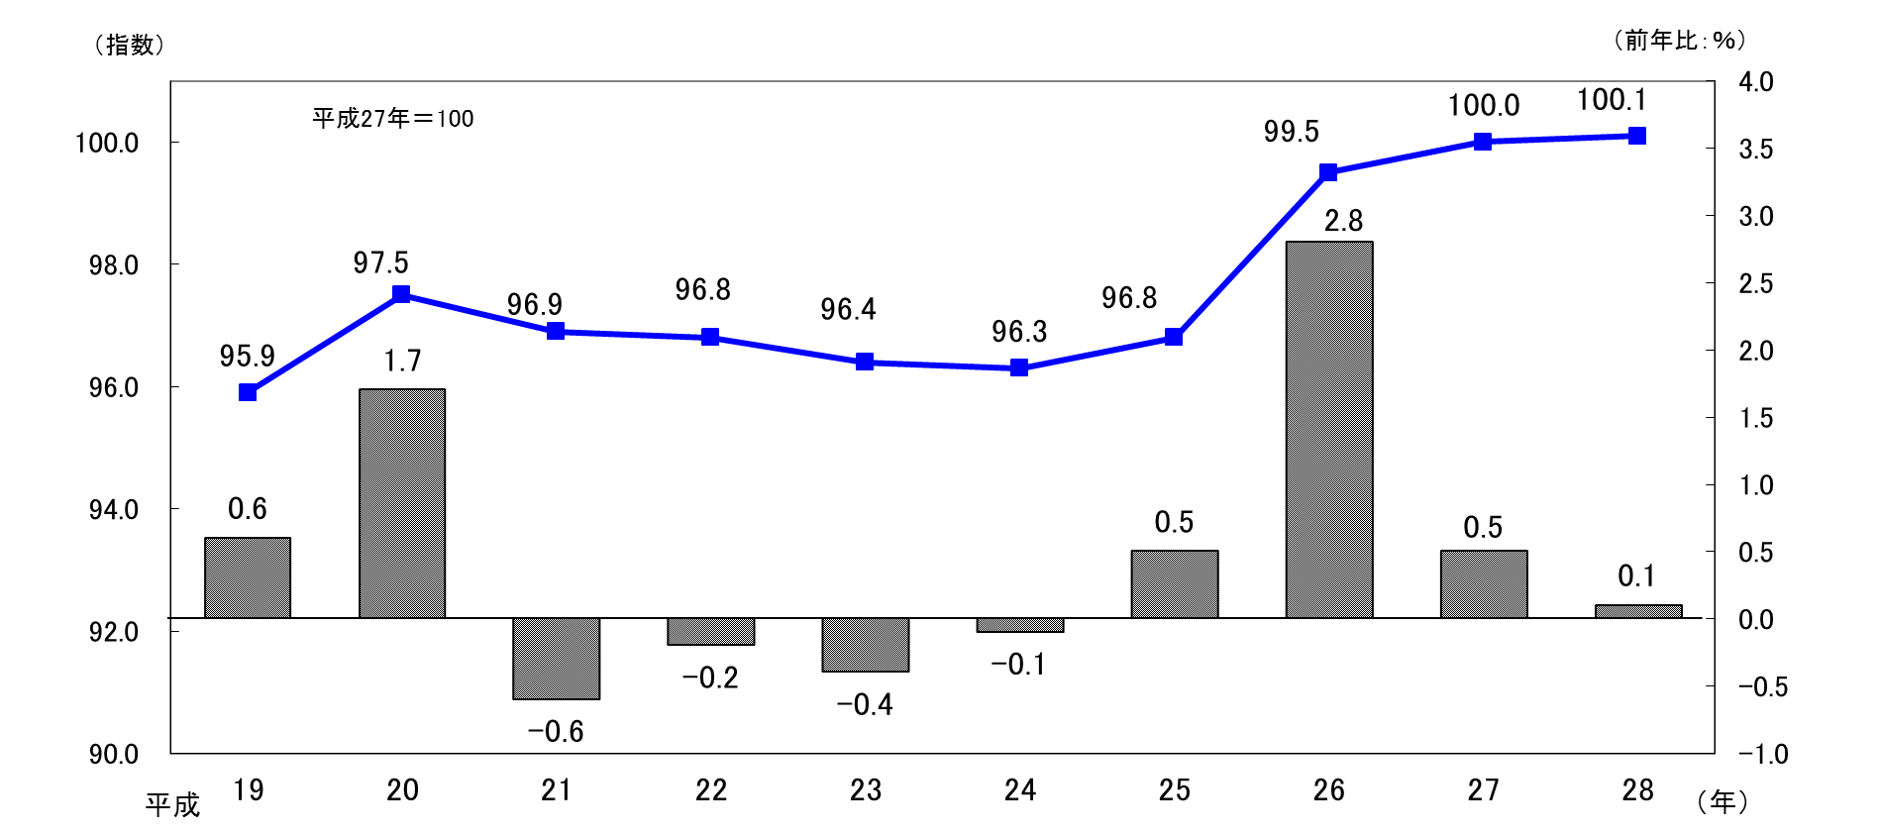
 |  |  | 図１ 和歌山市消費者物価指数と前年比の推移（総合）

 | また、平成２８年について、総合指数を月別にみると、２月を除き概ね前年と同水準で推移したものの、８月以降、生
 | 鮮食品（生鮮果物、生鮮魚介及び生鮮野菜）が前年を上回る水準となった影響を受け、総合指数も１０月から１２月まで
 | 前年を上回る結果となっています。

 |  |  | 図２ 平成２８年月別の動き 総合指数・生鮮食品

２
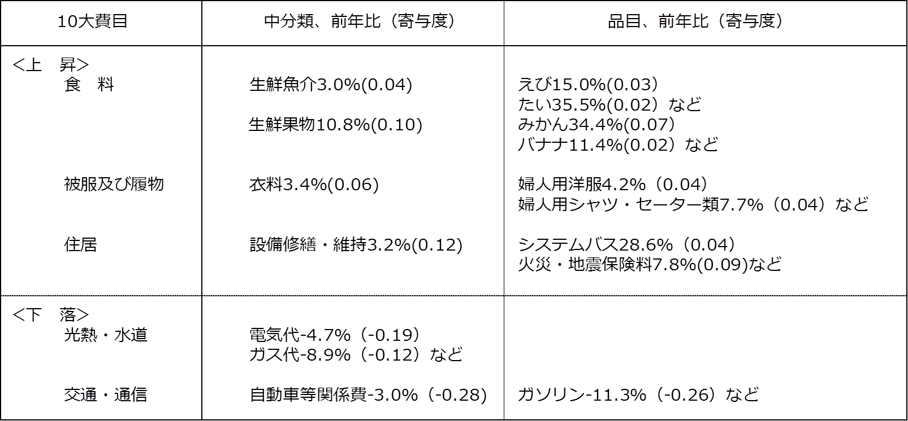
２ １０大費目から見えること

（１）１０大費目指数の前年比

・前年比は、上昇したものが８費目、下落したものが２費目でした。
・最も上昇幅が大きかったのは婦人用衣料を含む「被服及び履物」の３．５%、最も下落幅の大きかったのはガス代、
電気代を含む「光熱・水道」の５．４％でした。

 |  | 図３ １０大費目指数の前年比
総合 | 0.1
食料 | 1.2
住居 | 0.6
光熱・水道 | -5.4
家具・家事用品 | 0.7
被服及び履物 | 3.5
保健医療 | 1.3
交通・通信 | -2.1
教育 | 2.7
教養娯楽 | 0.9
諸雑費 | 0.5

（２）１０大費目別の寄与度
・寄与度とは、どの費目が指数全体をどれくらい押し上げたり押し下げたりするのかを表しています。
・上昇に寄与したものが８費目、下落に寄与したものが２費目で、１０大費目の寄与度の合計が指数の変動幅となります。
・上昇に最も大きく寄与したのは、「食料」で０．３１、最も下落に大きく寄与したのは「光熱・水道」で－０．３９で
した。
・「食料」では、生鮮果物におけるみかんの上昇が大きく寄与しています。
・「光熱・水道」は電気代、ガス代（都市ガス、プロパンガス）、灯油を含みます。また、ガソリンは「交通・通信」に
含まれます。
 |  | 図４ １０大費目別の寄与度
総合 | 0.14
食料 | 0.31
住居 | 0.12
光熱・水道 | -0.39
家具・家事用品 | 0.03
被服及び履物 | 0.15
保健医療 | 0.06
交通・通信 | -0.31
教育 | 0.07
教養娯楽 | 0.08
諸雑費 | 0.03

 | [総合指数の前年比に寄与した主な内訳]

３
指 標 の 動 向
 | １ 鉱工業生産指数

年.月 | 和歌山県 製造工業 |  |  |  |  |  |  | 全 国 製造工業 | 近 畿 製造工業
 |  | 鉄 鋼 | 金属製品 | 機 械 | 化 学 | 石油･石炭 | ﾌﾟﾗｽﾁｯｸ製品

 | 平成22(2010)年=100 |  |  | （原 指 数） |  |  |  | （原 指 数）
平成22(2010) | 100.0 | 100.0 | 100.0 | 100.0 | 100.0 | 100.0 | 100.0 | 100.0 | 100.0
23(2011) | 106.5 | 104.2 | 91.3 | 117.6 | 104.2 | 90.8 | 101.3 | 97.2 | 102.4
24(2012) | 100.2 | 100.3 | 81.6 | 104.4 | 101.9 | 90.8 | 103.0 | 97.8 | 101.5
25(2013) | 99.8 | 101.0 | 51.3 | 102.7 | 110.4 | 87.3 | 103.7 | 97.0 | 100.0
26(2014) | 103.5 | 93.1 | 60.6 | 117.5 | 109.8 | 87.9 | 102.2 | 99.0 | 103.1
27(2015) | 98.6 | 71.0 | 60.4 | 116.6 | 110.9 | 81.8 | 105.2 | 97.8 | 103.4
28(2016) | p 105.8 | 72.9 | 53.5 | 130.1 | 116.5 | 90.3 | 122.0 | 97.6 | 104.0

 | (季節調整済指数) |  |  |  |  |  |  | (季節調整済指数)

2016. 1 | 100.0 | 69.8 | 34.0 | 122.7 | 118.6 | 94.1 | 109.8 | 98.4 | 104.1
2 | 105.7 | 70.0 | 37.2 | 130.9 | 123.2 | 84.5 | 112.5 | 93.2 | 97.7
3 | 101.3 | 64.7 | 85.3 | 122.1 | 111.9 | 92.8 | 114.6 | 96.7 | 105.0
4 | p 107.9 | 71.4 | 74.1 | 138.7 | 114.0 | 79.6 | 118.4 | 97.3 | 104.1
5 | p 105.0 | 77.6 | 77.1 | 119.8 | 114.5 | 99.1 | 121.1 | 94.6 | 103.3
6 | p 109.3 | 83.3 | 42.5 | 134.8 | 120.1 | 76.2 | 122.4 | 96.8 | 101.8
7 | p 108.4 | 71.6 | 43.5 | 131.1 | 125.6 | 97.0 | 124.4 | 96.5 | 100.9
8 | p 109.3 | 67.8 | 72.6 | 153.1 | 109.8 | 90.5 | 126.8 | 97.8 | 101.8
9 | p 105.4 | 74.3 | 50.2 | 131.5 | 116.8 | 90.9 | 126.3 | 98.4 | 107.0
10 | p 106.7 | 79.3 | 50.9 | 129.9 | 113.1 | 73.5 | 128.4 | 98.5 | 104.5
11 | p 108.7 | 73.7 | 43.3 | 131.9 | 115.2 | 120.4 | 129.1 | 99.9 | 105.9
12 | p 101.2 | 73.0 | 35.1 | 118.3 | 116.6 | 87.1 | 130.7 | 100.6 | 108.8
2017. 1 | p 99.8 | 71.0 | 64.3 | 122.2 | 109.0 | 86.6 | 116.0 | 100.3 | p 108.3

注1) | 「p」は速報値です。
注2) | 全国・近畿・和歌山県の数値は年間補正をしています。

 | ２ 景気動向指数

景気動向指数（一致指数）
 | 和歌山県（CI） | 全国（CI）
19.1 | 122.1 | 119.7
 | 122.3 | 120.2
 | 126.2 | 119.7
 | 124.2 | 120.5
 | 124.9 | 120.6
６ | 121.0 | 120.4
 | 123.1 | 119.2
 | 121.7 | 120.3
 | 122.8 | 118.8
 | 123.7 | 119.7
 | 120.5 | 118.5
 | 119.0 | 118.8
20.1 | 116.5 | 118.1
 | 122.3 | 118.8
 | 117.9 | 117.7
 | 118.9 | 116.4
 | 121.5 | 116.7
６ | 113.0 | 114.0
 | 117.5 | 113.0
 | 114.5 | 109.4
 | 113.5 | 108.4
 | 105.2 | 104.9
 | 105.2 | 99.2
 | 100.2 | 92.6
21.1 | 93.4 | 84.9
 | 89.8 | 79.5
 | 84.1 | 78.5
 | 83.8 | 80.6
 | 81.3 | 81.9
6 | 87.7 | 83.1
 | 85.8 | 84.0
 | 82.2 | 85.6
 | 85.4 | 88.1
 | 88.4 | 90.4
 | 89.3 | 91.9
 | 89.7 | 93.7
22.1 | 92.9 | 96.5
 | 94.6 | 97.5
 | 98.7 | 98.7
 | 95.0 | 99.7
 | 100.5 | 99.3
6 | 96.4 | 99.6
 | 97.8 | 100.3
 | 106.0 | 100.8
 | 106.5 | 101.2
 | 104.6 | 100.7
 | 104.1 | 102.9
 | 102.7 | 102.7
23.1 | 110.2 | 103.0
 | 109.9 | 104.2
...
年.月 | 景気動向指数(一致) 注）
 | CI | DI
 | 平成22(2010)年=100
平成21(2009) | 86.8 | 42.9
22(2010) | 100.0 | 64.3
23(2011) | 107.4 | 52.4
24(2012) | 100.1 | 50.0
25(2013) | 99.7 | 65.5
26(2014) | 95.4 | 42.9
27(2015) | 83.9 | 48.8
28(2016) | 83.9 | 54.8

2015. 12 | 80.5 | 42.9
2016. 1 | 79.8 | 57.1
2 | 86.3 | 71.4
3 | 84.0 | 85.7
4 | 86.3 | 71.4
5 | 85.9 | 42.9
6 | 92.0 | 85.7
7 | 85.6 | 57.1
8 | 84.1 | 57.1
9 | 80.3 | 14.3
10 | 84.6 | 42.9
11 | 81.6 | 28.6
12 | 76.8 | 42.9

注) | CI：各指標の前月比での変化率を１つの指標に合成したもの。景気の変動の相対的な大きさやテンポを示します。
 | DI：景気に敏感な経済指標を３ヶ月前と比較し、５０％を基準に景気判断する方法。景気の方向性を示します。

 | ３ 物価指数，家計消費支出

年.月 | 消費者物価指数 総合 |  | 消費者物価指数 |  | 企業向け サービス 価格指数 | 国内企業 物価指数 注3） | 家計消費支出（月平均）
 |  |  | 生鮮食品を除く総合 |  |  |  | (農林漁家世帯を含む)
 | 和歌山市 | 全 国 | 和歌山市 | 全 国 |  |  | 和歌山市 |  | 全 国
 |  |  |  |  |  |  | 二人以上の 世帯 | 勤労者世帯 注1） | 勤労者世帯
 | (2015年=100) |  |  |  | (2010年=100) | (2015年=100) | 千円 | 千円 | 千円
平成21(2009) | 96.9 | 97.2 | 97.2 | 97.9 | 101.5 | 97.5 | 260.5 | 291.1 | 319.1
22(2010) | 96.8 | 96.5 | 96.9 | 96.9 | 100.0 | 97.4 | 235.1 | 267.3 | 318.3
23(2011) | 96.4 | 96.3 | 96.6 | 96.6 | 99.3 | 98.8 | 252.8 | 299.9 | 308.8
24(2012) | 96.3 | 96.2 | 96.5 | 96.6 | 99.0 | 98.0 | 244.9 | 283.0 | 313.9
25(2013) | 96.8 | 96.6 | 97.0 | 96.9 | 99.0 | 99.2 | 258.5 | 278.5 | 319.2
26(2014) | 99.5 | 99.2 | 99.6 | 99.5 | 101.6 | 102.4 | 265.0 | 319.2 | 318.8
27(2015) | 100.0 | 100.0 | 100.0 | 100.0 | 102.7 | 100.0 | 278.5 | 327.1 | 315.4
28(2016) | 100.1 | 99.9 | 100.0 | 99.7 | 103.0 | 96.5 | 247.2 | 274.4 | 309.6

2016. 1 | 99.8 | 99.5 | 100.0 | 99.5 | 102.5 | 97.2 | 254.7 | 257.4 | 312.3
2 | 99.7 | 99.6 | 99.8 | 99.4 | 102.5 | 96.9 | 269.8 | 221.6 | 297.7
3 | 99.5 | 99.7 | 99.8 | 99.5 | 103.1 | 96.8 | 238.0 | 225.7 | 334.6
4 | 100.0 | 99.9 | 100.1 | 99.8 | 103.0 | 96.4 | 299.1 | 336.8 | 338.0
5 | 100.2 | 100.0 | 100.3 | 99.9 | 102.9 | 96.4 | 250.7 | 302.5 | 306.7
6 | 100.0 | 99.9 | 100.1 | 99.8 | 102.9 | 96.4 | 286.3 | 307.7 | 276.6
7 | 100.1 | 99.6 | 100.1 | 99.6 | 103.3 | 96.3 | 252.5 | 311.1 | 302.4
8 | 100.1 | 99.7 | 99.9 | 99.6 | 103.0 | 96.0 | 236.2 | 278.7 | 301.4
9 | 99.9 | 99.8 | 99.6 | 99.6 | 102.9 | 96.1 | 239.7 | 300.9 | 296.4
10 | 100.8 | 100.4 | 100.1 | 99.8 | 103.2 | 96.0 | 214.4 | 252.6 | 305.7
11 | 101.0 | 100.4 | 100.1 | 99.8 | 103.3 | 96.4 | 215.0 | 221.8 | 294.0
12 | 100.7 | 100.1 | 100.1 | 99.8 | 103.5 | 97.1 | 260.3 | 275.9 | 349.2
2017. 1 | 100.2 | 100.0 | 99.6 | 99.6 | p 103.0 | 97.7 | 217.2 | 240.4 | 307.2

注1) | 勤労者世帯とは「二人以上の世帯のうち、勤労者世帯」を指します。
注2) | 「p」は速報値です。
注3) | 国内企業物価指数を2015年基準に改定しています。

